상품제안서
송월 2025 새해 푸른뱀자수 3P 세트 라이트무지 (타올3매 + 케이스 + 쇼핑백) | 상품코드: F29964

 |  |  |  |  |  |  | 02-412-0044 | www.easy1.co.kr
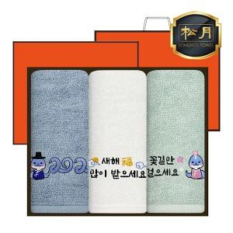

【상세/제작정보】 | 입수량: 18

【인쇄/포장옵션】 | 실크, 자수 / 포장지포장

【공급단가】 | 수량 | 100~ | 300~ | 500~ | 1,000~ | 3,000~
*VAT별도 | 단가 | 12,720원 | 12,500원 | 12,180원 | 11,970원 | 11,660원

【상품 URL】 | https://dev.easy1.co.kr:443/src/goods_detail.php?gdno=29964

